Solicitud gráfica
 | Área: | Matemáticas |  |  | Fecha:
 | Grado: | 8 |  |  | 2016-02-26
 | Título del tema: | Los solidos en la arquitectura |  |  | ¿Cuaderno de estudio o recurso? | Recurso
 | Editor: | Josue Malagon |  |  | Motor del recurso | F7B

 | Código guión o recurso: | MA_08_10_CO_REC100 | ← Para determinar este código, visite la hoja de Ayuda
 |  |  |  |  | ESPECIFICACIÓN DE ARCHIVOS A ENTREGAR
Núm. | Archivo Shutterstock o ruta en web | Imagen para: | Tipo | Ubicación de la imagen en el recurso F7B | Nombre imagen SMALL | Tamaño imagen SMALL | Nombre imagen ZOOM | Tamaño imagen ZOOM | Descripción | Observaciones
IMG01 | ver utima columna | Recurso F7B | Ilustración | Inicio (cuadrado) | MA_08_10_CO_REC100_IMG01.jpg | 350 x 350 px |  |  | ejemplo del área de un polígono | 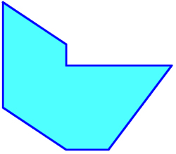
IMG02 |  | Recurso F7B | Ilustración | Inicio (cuadrado) | MA_08_10_CO_REC100_IMG02.jpg | 350 x 350 px |  |  | varios ejemplos de prismas | 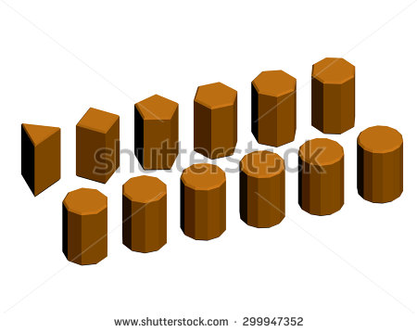
IMG03 | 208737211 | Recurso F7B | Ilustración | Inicio (cuadrado) | MA_08_10_CO_REC100_IMG03.jpg | 350 x 350 px |  |  |  pirámide
IMG04 | ver utima columna | Recurso F7B | Ilustración | Contenido | MA_08_10_CO_REC100_IMG04n.jpg | 320 x 480 px | MA_08_10_CO_REC100_IMG04a.jpg | 800 x 458 px | La letras deben estar en cursiva, agregar cotas
IMG05 | ver utima columna | Recurso F7B | Ilustración | Contenido | MA_08_10_CO_REC100_IMG05n.jpg | 320 x 480 px | MA_08_10_CO_REC100_IMG05a.jpg | 800 x 458 px | ejemplos de área total y área lateral, letras en cursiva, agregar cotas | 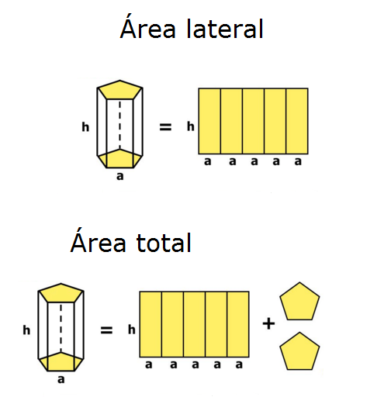
IMG06 | ver utima columna | Recurso F7B | Ilustración | Contenido | MA_08_10_CO_REC100_IMG06n.jpg | 320 x 480 px | MA_08_10_CO_REC100_IMG06a.jpg | 800 x 458 px | area lateral de un prisma | 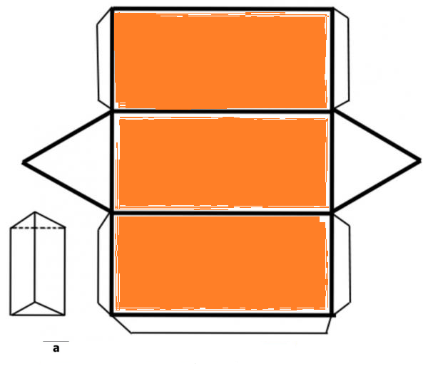
#REF! | ver utima columna | #REF! | Ilustración | Contenido | #REF! | #REF! | #REF! | #REF! | area total de un prisma | 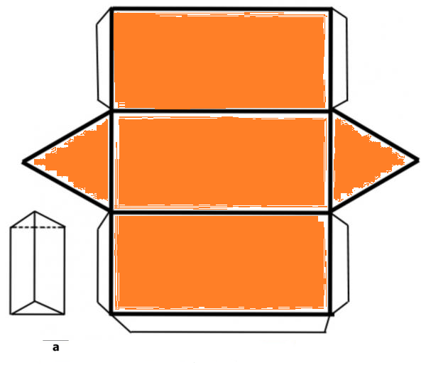
#REF! | ver utima columna | Recurso F7B | Ilustración | Contenido | #REF! | #REF! | #REF! | 800 x 458 px | area lateral de una piramide | 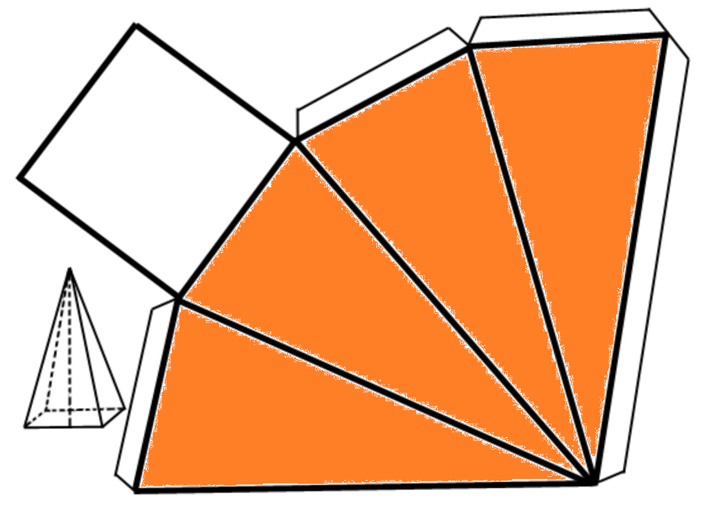
#REF! | ver utima columna | Recurso F7B | Ilustración | Contenido | #REF! | #REF! | #REF! | 800 x 458 px | área total del`poligomo | 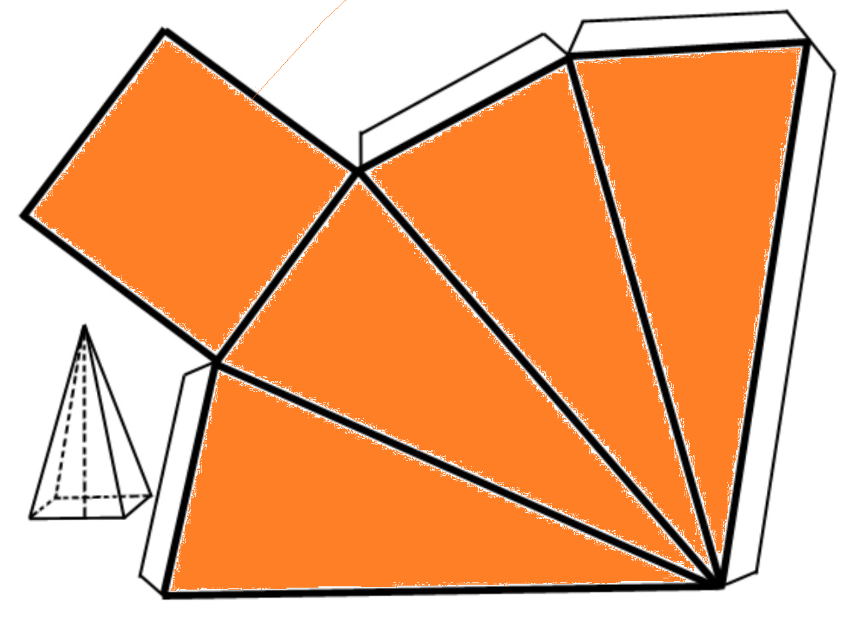

#VALUE! |  | Recurso F7B |  |  | #VALUE! | #VALUE! | #N/A | #N/A

